상품제안서
이지스 카드형 슬라이드 USB메모리 (8GB~64GB) | 상품코드: S28334

 |  |  |  |  |  |  | 02-713-8555 | www.synergygift.co.kr
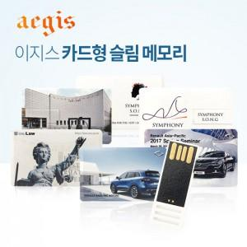

【상세/제작정보】

【인쇄/포장옵션】 | 풀칼라 / 포장지포장

【공급단가】 | 수량 | 100~ | 300~ | 500~ | 1,000~ | 3,000~
*VAT별도 | 8GB | 4,870원 | 4,750원 | 4,560원 | 4,440원 | 4,320원
 | 16GB | 5,750원 | 5,610원 | 5,380원 | 5,240원 | 5,100원
 | 32GB | 8,000원 | 7,800원 | 7,480원 | 7,290원 | 7,100원
 | 64GB | 9,250원 | 9,020원 | 8,650원 | 8,430원 | 8,210원

【상품 URL】 | https://www.synergygift.co.kr:443/src/goods_detail.php?gdno=28334

